상품제안서
레빗 클라우드H 도킹형 손난로 보조배터 5,000mAh | 상품코드: F29678

 |  |  |  |  |  |  | 02-412-0044 | www.easy1.co.kr
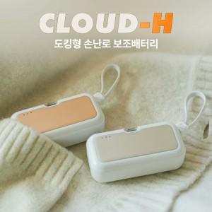

【상세/제작정보】 | <p>양면발열 기능, 도킹형 보조배터리 기능이 있는 휴대용 워머 보조배터리 오직 C TO C</p><p>&nbsp;</p><p>&nbsp;</p>

【인쇄/포장옵션】 | 레이저, 풀칼라 / 시판박스

【공급단가】 | 수량 | 50~ | 100~ | 500~ | 1,000~ | 2,000~
*VAT별도 | 단가 | 10,000원 | 9,840원 | 9,600원 | 9,360원 | 9,200원

【상품 URL】 | https://dev.easy1.co.kr:443/src/goods_detail.php?gdno=29678

